Sheet1
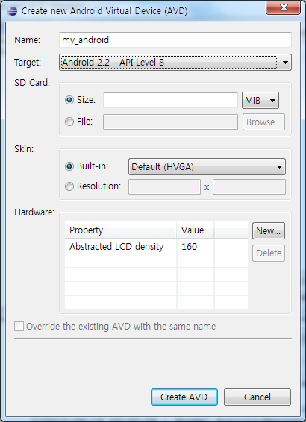
 | 안드로이드 개발환경 설정
 |  | 작성 : 홍용범 대리
JDK 다운로드

URL
http://java.sun.com/javase/downloads/index.jsp

Eclipse 툴 설치

URL
http://www.eclipse.org/downloads/

Adroid SDK 설치

URL
http://developer.android.com/sdk/index.html

환경 변수 설정

실치된 자바 bin과 안드로이드 tools 경로 지정
..\Program Files\Java\jdk1.6.0_19\bin
..\android-sdk-windows\tools

자바 설정확인

실행 -> cmd

자바 바전확인

환경변수 동작 확인

Eclipse용 ADT 플러그인의 설치와 설정

Eclipse 실행 -> Help -> Install New Software…

Name은 임의적으로 입력
Location 에는 http://dl-ssl.google.com/android/eclipse/ 를 입력

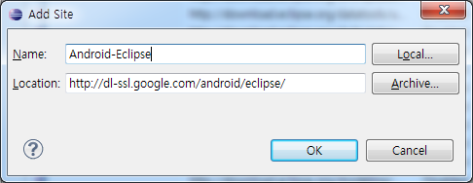

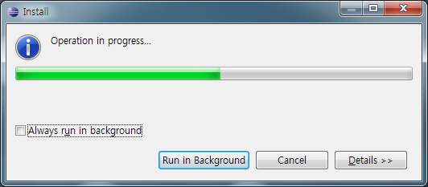

설치된 안드로이드 SDK경로 지정

최신버전의 SDK를 선택

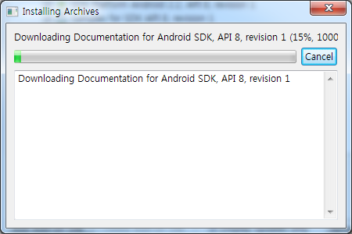

새 프로젝트를 위한 AVD 생성

임의적으로 설정한다.

